COUT
Formul'agno

Formulation et coût d'un aliment fermier agneau (v. 1.0) Tous droits réservés - fabrice.ranoux@educagri.fr

EFFACER
AIDE
IMPRIMER
 |  |  | Aliment démarrage Aliment finition Aliment unique |  | COUT € / Tonne

Cliquez dans la case "Matières premières" et choisissez dans la liste - Saisissez ensuite les quantités introduites dans le mélange

 | 0% |  | 0% |  | 0% |  | 0% |  | 0% |  | 0%
Utilisez les flèches faire varier les quantités |  | % |  | Cliquez pour afficher le prix
Quantités | Matières premières

 |  |  | UFL |  |  |  | #VALUE! | #VALUE!

 |  |  | UFV |  |  |  | #VALUE! | 1.00

 |  |  | PDIN |  |  |  | #VALUE! | #VALUE!

 |  |  | PDIE |  |  |  | #VALUE! | #VALUE!

 |  |  | P |  |  |  | #VALUE! | #VALUE!

 |  |  | Ca |  |  |  | #VALUE! | #VALUE!

 |  |  | MAT |  |  |  | #VALUE! | #VALUE!

 |  |  | CB |  |  |  | #VALUE! | #VALUE! | 1.00
0%

 |  |  |  |  |  | 1

AIDE
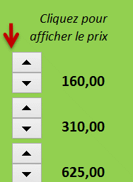
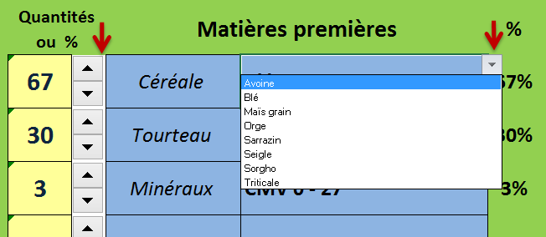
Formulation et coût d'un aliment agneau (v. 1.0)

RETOUR
1
Choisissez le type d'aliment à formuler

Rechercher dans les menus déroulants le type de matière première
2
4
A l'aide des flèches, modifier les quantités de chaque aliment
Les valeurs alimentaires s'affichent automatiquement
 | Valeurs conformes

 | Valeurs limites mais acceptables
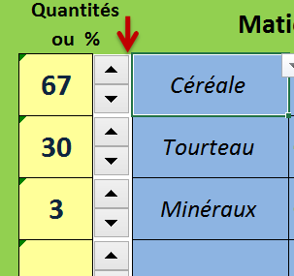
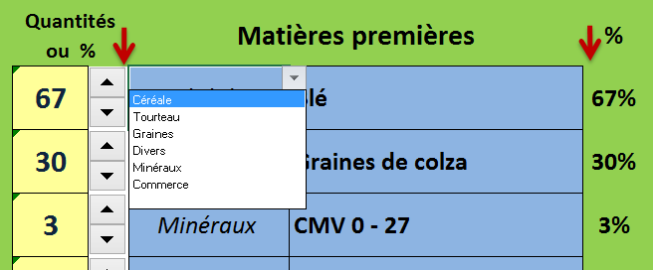
 | Valeurs excessives ou insuffisantes

Les commentaires s'affichent en fonction des besoins

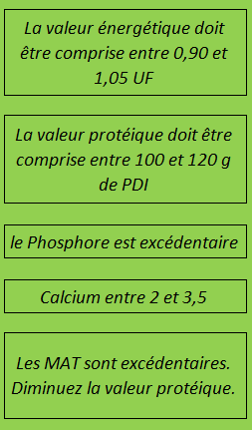

A l'aide des flèches, faites varier les prix de chaque matière première
3
Rechercher dans les menus déroulants le type d'aliment
5

IMPRIMCOUT
RETOUR
Formul' agno (v. 1.0) |  |  |  |  |  |  |  | Aliment unique
 |  |  |  |  |  |  |  |  |  | 0
#REF! | Utilisez les flèches faire varier les quantités | Valeurs alimentaires
 |  | % | UFV | PDIN | PDIE | Pabs | Caabs | MAT | CB

 |  |  |  |  |  |  |  |  |  |  | €-

 |  |  |  |  |  |  |  |  |  |  | €-

 |  |  |  |  |  |  |  |  |  |  | €-

 |  |  |  |  |  |  |  |  |  |  | €-

 |  |  |  |  |  |  |  |  |  |  | €-

 |  |  |  |  |  |  |  |  |  |  | €-

 |  |  |  |  |  |  |  |  |  |  | €-

 |  |  |  |  |  |  |  |  |  |  | €-

 |  |  |  |  |  |  |  |  |  |  | COUT € / Tonne
0 | 0 | 0%

